Evidências
ID | Titulo | Passo-a-passo | Objetivo | Versão | Plataforma | Navegador | Criticidade | Status | Evidência
1 | Início do jogo | Se o usuário não se locomover assim que inicia o jogo, aparece a tela de MISSION FAILIED | Aumentar o timeout | 1 | Windows | Chrome | Blocker | Aberto | 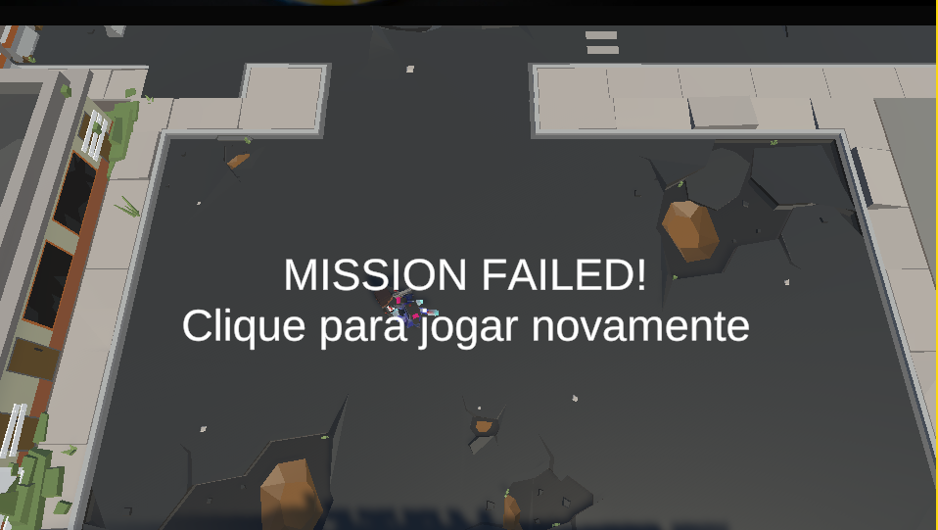
2 | Durante o jogo | Quando o personagem vai apara extremidade do mapa do jogo,é possivel atravessar objetos do cenarios | Melhorar a jogabilidade | 1 | Windows | Chrome | Grave | Aberto | 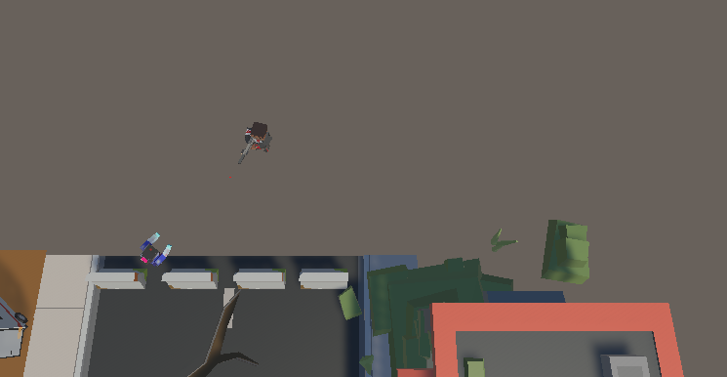
3 | Perseguição do zumbi | A perseguição do oponente proposto pelo o jogo, não é executada de forma correta , pois o mesmo não consegue perseguir o Personagem | Melhorar a jogabilidade | 1 | Windows | Chrome | Grave | Aberto
4 | Cenário | Item no lugar do cenário | Melhorar a jogabilidade | 1 | Windows | Chrome | Grave | Aberto | 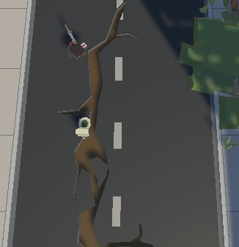
5 | Função principal | O personagem não consegue matar os zumbis | Melhorar a jogabilidade | 1 | Windows | Chrome | Grave | Aberto
6 | Zumbi não persegue | Ao se colomover para atrás de algum objeto no cenário, aguardar os zumbis chegarem, os mesmos não dão a volta para continuar a perseguição. | Melhorar a jogabilidade | 1 | Windows | Chrome | Grave | Aberto | 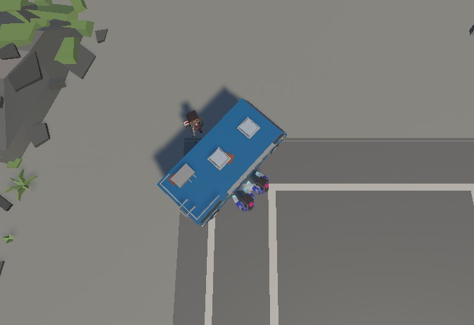
7 | Atravessar cenário | Durante a perseguição dos zumbis o personagem principal consegue atravessar alguns itens do cenário. | Melhorar a jogabilidade |  | Windows | Chrome | Grave | aberto | 